상품제안서
[올인백] 레더포켓 장바구니 | 상품코드: F23932

 |  |  |  |  |  |  | 02-412-0044 | www.easy1.co.kr
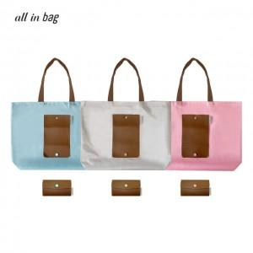 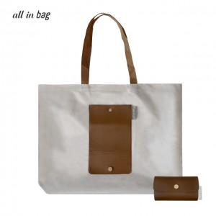 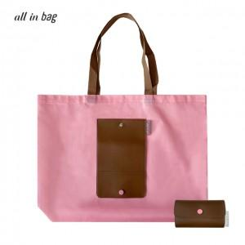

【상세/제작정보】 | <p><span style="font-size: 12pt;"><b>* 배송비- 140개 / 6000원별도</b></span></p>

【인쇄/포장옵션】 | 실크, 풀칼라 / OPP(비닐)

【공급단가】 | 수량 | 200~ | 500~ | 1,000~ | 3,000~ | 5,000~
*VAT별도 | 단가 | 3,560원 | 3,390원 | 3,310원 | 3,250원 | 3,200원

【상품 URL】 | https://dev.easy1.co.kr:443/src/goods_detail.php?gdno=23932

